処理概要
プロジェクト名 |  |  |  |  |  |  | 業務名 |  |  |  |  | システム名 | 画面ID | 画面名 |  |  | 作成日 | 作成者 | 更新日 | 更新者
EC_Site |  |  |  |  |  |  | EC_Site |  |  |  |  | EC_Siteシステム |  | 商品修正_edit_product |  |  |  | ジャカ、ウンビ

1.処理概要
店舗別の売上予測を表示する画面

2.画面レイアウト

 | 【商品修正_edit_product】
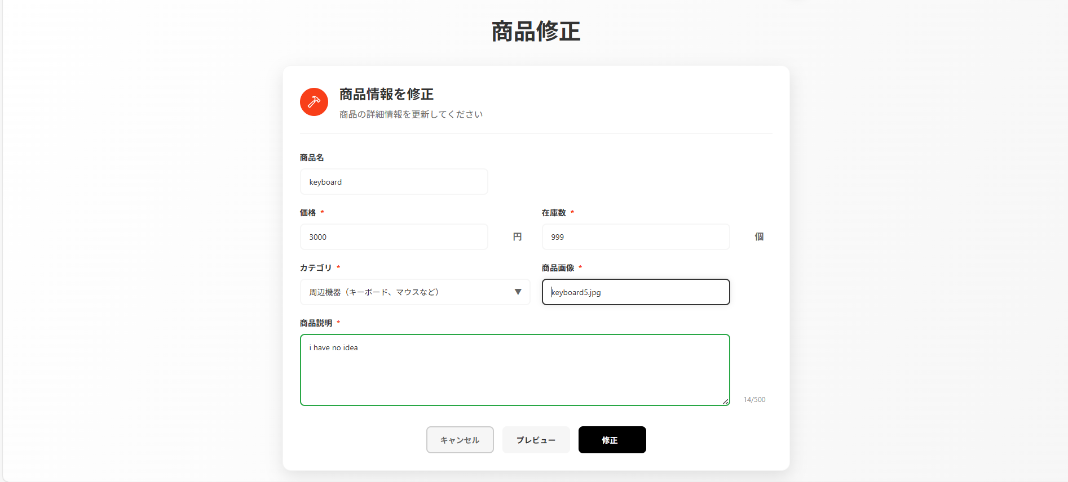

①

②
⑦
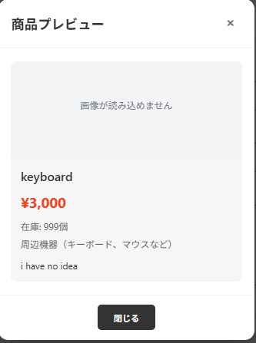
③
⑧

④
⑤
⑥
⑨

3.操作概要

 | 初期表示：
 | アクション |  | ① | 「商品修正」テキスト |  |  | ： | 商品修正画面のタイトルを表示する。
 |  |  | ② | プラスアイコンとテキスト |  |  | ： | 商品情報編集フォームの見出しとして表示。
 |  |  | ③ | 商品情報カート |  |  | ： | ECSite_商品登録_register_2__画面定義書_20250813 と同じ（編集対象の商品情報をまとめて表示する領域。）
 |  |  | ④ | 「キャンセル」ボタン |  |  | ： | 編集を中止し、前の画面または商品一覧画面に戻る。
 |  |  | ⑤ | 「プレビュー」ボタン |  |  | ： | 入力中の内容を確認用にプレビュー表示する。
 |  |  | ⑥ | 「修正」ボタン |  |  | ： | 入力内容を保存して、商品情報を更新する。
 |  |  | ⑦ | プレビューカート |  |  | ： | プレビュー表示用に、商品情報をまとめて見せる領域。
 |  |  | ⑧ | 商品情報確認 |  |  | ： | プレビュー内で、商品名・価格・画像・説明などを確認できる部分。
 |  |  | ⑨ | 「閉じる」ボタン |  |  | ： | プレビュー表示を閉じ、編集画面に戻る。

 | 画面離脱時： |  | 特になし

4.オブジェクト構成
本画面で利用するオブジェクトのCRUDは以下の通り。
No |  | オブジェクト名 |  |  | API参照名 |  |  |  | CRUD |  |  | コメント
1 |  | 「商品修正」テキスト |  |  | page-title |  |  |  |  | R |  | 画面タイトルとして表示する。
2 |  | プラスアイコンとテキスト |  |  | add-product-section |  |  |  |  | R |  | 編集フォームの見出しを表示する。
3 |  | 商品情報カート |  |  | edit-form-container |  |  |  | C | R | U | 編集対象の商品情報を表示・入力できる領域。
4 |  | 「キャンセル」ボタン |  |  | my_page.jsp |  |  |  |  | R |  | 編集を中止して前画面（マイページ等）へ遷移する。
5 |  | 「プレビュー」ボタン |  |  | showPreview() |  |  |  |  | R |  | 入力内容をプレビュー表示する機能を呼び出す。
6 |  | 「修正」ボタン |  |  | action-button update |  |  |  | C | R | U | 入力内容を保存し、商品情報を更新する。
7 |  | プレビューカート |  |  | previewModal |  |  |  |  | R |  | プレビュー用モーダルを表示する領域。
8 |  | 商品情報確認 |  |  | preview-product-card |  |  |  |  | R |  | プレビュー内で商品名・価格・画像・説明などを確認できる部分。
9 |  | 「閉じる」ボタン |  |  | closePreview |  |  |  |  | R |  | プレビュー表示を閉じ、編集画面に戻る。

5.メッセージ一覧
本画面で利用するメッセージは以下の通り
No |  | メッセージID |  |  |  | 種別 |  |  | メッセージ |  |  |  |  | 表示方法 |  | 説明

6.アクター（利用者）
本画面で利用するメッセージは以下の通り
No |  | 利用部門 |  |  | プロファイル名 |  |  |  |  |  |  | Salesforceライセンス |  |  | 説明（権限制御）

画面レイアウト
プロジェクト名 |  | 業務名 | システム名 | 画面ID | 画面名 | 作成日 | 作成者 | 更新日 | 更新者
EC_Site |  | EC_Site | EC_Siteシステム |  | 商品修正_edit_product

画面レイアウト

 | 【商品修正_edit_product】

①

②
⑦
③
⑧

④
⑤
⑥
⑨

